상품제안서
[클립펜 NEW 매트 컬러] 은은한 무광 / CLIPEN NATURES PALETTE (젤펜 0.7) | 상품코드: F25301

 |  |  |  |  |  |  | 02-412-0044 | www.easy1.co.kr
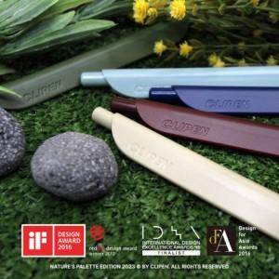  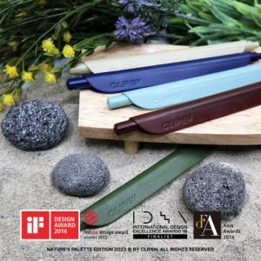

【상세/제작정보】 | <p><span style="font-size: 12pt;"><b>★ 인쇄비는 단면의 5cm 이하(기본 인쇄비) 기준입니다.</b></span></p><p><span style="font-size: 12pt;"><b>&nbsp; [5cm 초과시 추가비용이 발생됩니다.]-뒷면도 동일합니다.</b></span></p><p><b><span style="font-size: 12pt;">★​ </span><span style="font-size: 12pt;">배송비 1BOX 300개 - 5000원</span></b></p><p>&nbsp;</p>

【인쇄/포장옵션】 | 풀칼라 / OPP(비닐)

【공급단가】 | 수량 | 100~ | 300~ | 500~ | 1,000~ | 3,000~
*VAT별도 | 단가 | 2,500원 | 2,380원 | 2,080원 | 1,790원 | 1,760원

【상품 URL】 | https://dev.easy1.co.kr:443/src/goods_detail.php?gdno=25301

